1.4
voltar à página inicial |  |  |  | 1 - CLAREZA DO CONTEÚDO
 | S | N | NA
 | X |  |  | 1.4 A informação sobre a entidade responsável pelo conteúdo está em todas as páginas
 |  |  |  | A identificação da entidade responsável pelos conteúdos produzidos, incluindo uma hiperligação para a página de contactos deverá constar do rodapé de todas as páginas.

 | Listagem de evidências
 |  |  |  |  | Notas:
 |  |  |  |  | A evidência diz respeito ao rodapé do site https://www.cm-agueda.pt/

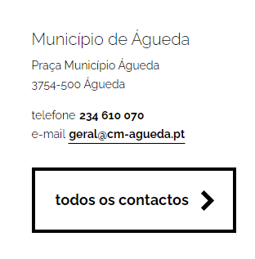

 | Notas de preenchimento:
 | - Coloque um "x" na quadrícula correspondente: esta irá refletir-se na folha de rosto "Síntese"
 | - Coloque aqui imagens, printscreens ilustrativos, coloque sempre o endereço das páginas de onde retirar as imagens com exemplos ilustrativos.

2.1
voltar à página inicial |  |  |  | 2 - USABILIDADE DO CONTEÚDO
 | S | N | NA
 | x |  |  | 2.1 O tipo de letra do corpo do documento é adequado e o tamanho da letra é, no mínimo, de 12 pontos
 |  |  |  | De forma a assegurar a boa legibilidade do texto para todos os utilizadores, o tamanho de letra do texto que compõe o corpo do documento deverá ser, no mínimo, de 12 pontos, assegurando sempre que os mesmos são escaláveis para tamanhos superiores, sempre que o utilizador considere necessário.

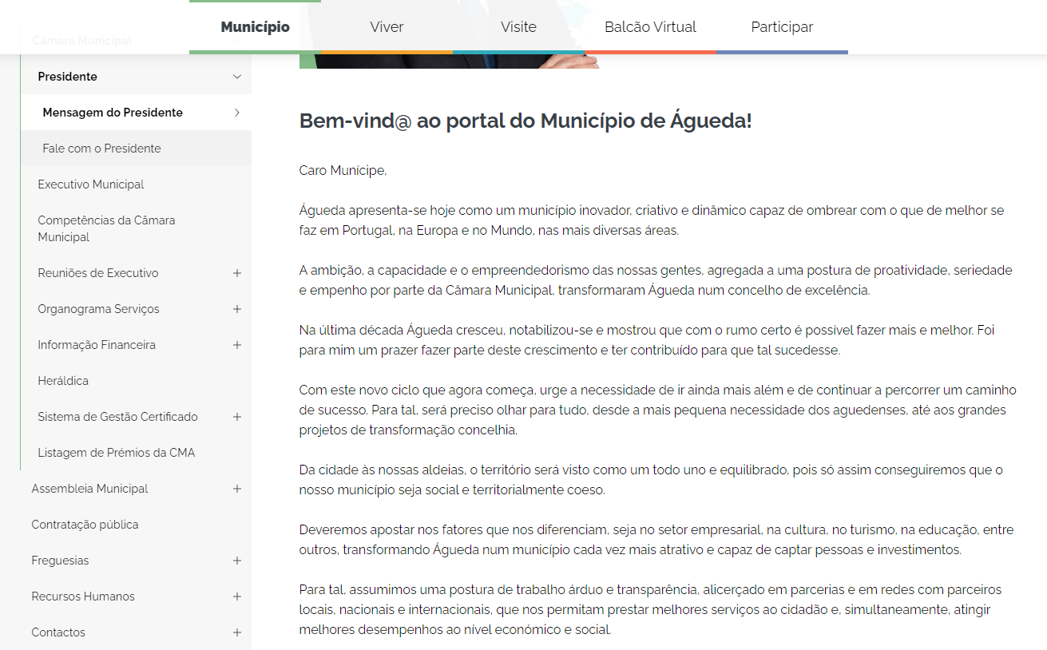
 | Listagem de evidências
 |  |  |  |  | Notas:
 |  |  |  |  | Evidência retirada da página https://www.cm-agueda.pt/municipio/camara-municipal/presidente/mensagem-do-presidente

 | Notas de preenchimento:
 | - Coloque um "x" na quadrícula correspondente: esta irá refletir-se na folha de rosto "Síntese"
 | - Coloque aqui imagens, printscreens ilustrativos, coloque sempre o endereço das páginas de onde retirar as imagens com exemplos ilustrativos.

2.2
voltar à página inicial |  |  |  | 2 - USABILIDADE DO CONTEÚDO
 | S | N | NA
 | x |  |  | 2.2 A informação secundária (datas, autores) utiliza, no mínimo, um tamanho de letra de 10 pontos
 |  |  |  | A informação secundária, como os autores de textos ou de imagens, as datas de publicação ou outros tipos de meta-informação, podem usar tamanhos de letra mais pequenos, mas, no mínimo, com 10 pontos, assegurando sempre que os mesmos são escaláveis para tamanhos superiores, sempre que o utilizador considere necessário.

 | Listagem de evidências
 |  |  |  |  | Notas:
 |  |  |  |  | A evidência diz respeito à página https://www.cm-agueda.pt/pages/1
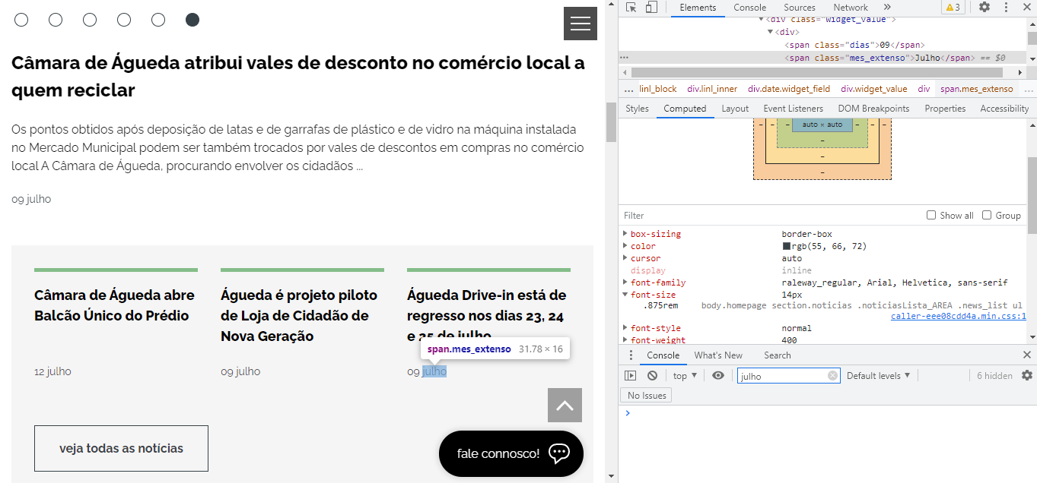

 | Notas de preenchimento:
 | - Coloque um "x" na quadrícula correspondente: esta irá refletir-se na folha de rosto "Síntese"
 | - Coloque aqui imagens, printscreens ilustrativos, coloque sempre o endereço das páginas de onde retirar as imagens com exemplos ilustrativos.

2.3
voltar à página inicial |  |  |  | 2 - USABILIDADE DO CONTEÚDO
 | S | N | NA
 | x |  |  | 2.3 Blocos e linhas de texto com largura não superior a 100 caracteres
 |  |  |  | Para manter o conforto de leitura, os blocos ou linhas de texto não deverão ter mais de 100 caracteres de largura. Os 80 caracteres correspondem à dimensão que se apresenta nos estudos como a mais confortável para os utilizadores.

 | Listagem de evidências
 |  |  |  |  | Notas:
 |  |  |  |  | A evidência diz respeito à página https://www.cm-agueda.pt/pages/4
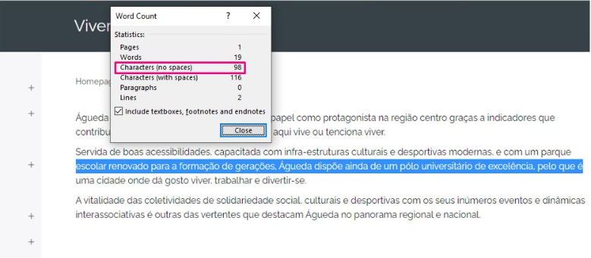

 | Notas de preenchimento:
 | - Coloque um "x" na quadrícula correspondente: esta irá refletir-se na folha de rosto "Síntese"
 | - Coloque aqui imagens, printscreens ilustrativos, coloque sempre o endereço das páginas de onde retirar as imagens com exemplos ilustrativos.

3.3
voltar à página inicial |  |  |  | 3 - ESTRUTURA DA NAVEGAÇÃO
 | S | N | NA
 | x |  |  | 3.3 As hiperligações de texto não devem ser diferenciadas apenas com base na cor
 |  |  |  | As hiperligações de texto devem apresentar um contraste mínimo de 4,5:1 com a envolvente e uma representação visual complementar à cor - idealmente as hiperligações devem apresentar-se sublinhadas. As hiperligações em texto devem apresentar-se da mesma forma em todo o sítio Web.

 | Listagem de evidências
 |  |  |  |  | Notas:
 |  |  |  |  | A evidência diz respeito à página https://www.cm-agueda.pt/pages/134

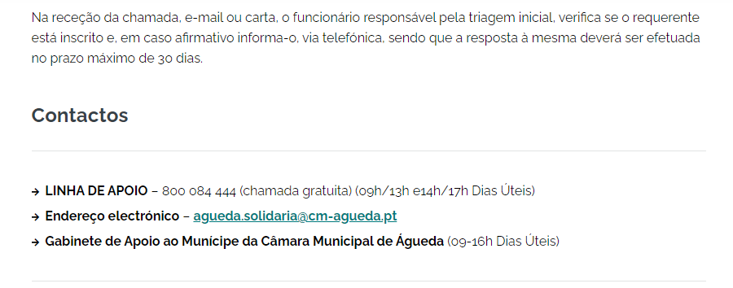

 | Notas de preenchimento:
 | - Coloque um "x" na quadrícula correspondente: esta irá refletir-se na folha de rosto "Síntese"
 | - Coloque aqui imagens, printscreens ilustrativos, coloque sempre o endereço das páginas de onde retirar as imagens com exemplos ilustrativos.

4.1
voltar à página inicial |  |  |  | 4 - ESTRUTURA DA INFORMAÇÃO
 | S | N | NA
 | x |  |  | 4.1 Os documentos longos têm um índice no topo com hiperligações internas para o mesmo
 |  |  |  | Os documentos com mais de três ecrãs de altura deverão ter a hierarquia de cabeçalhos espelhada num índice no topo da página com hiperligações internas para as respetivas secções e subsecções.

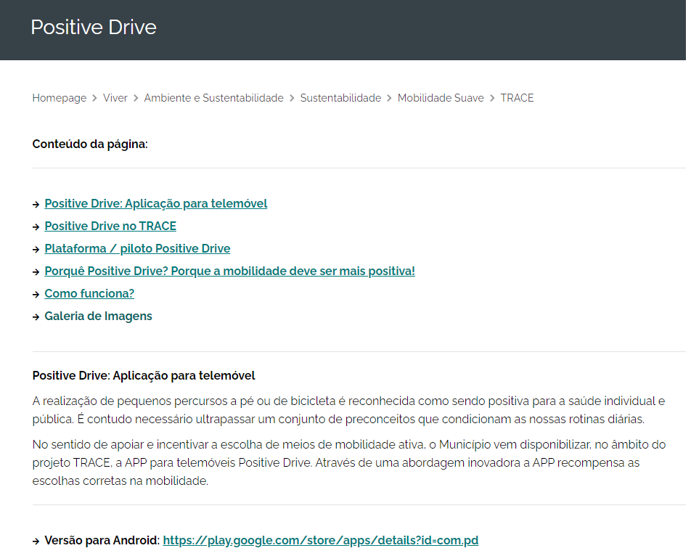
 | Listagem de evidências
 |  |  |  |  | Notas:
 |  |  |  |  | A evidência diz respeito à página https://www.cm-agueda.pt/pages/1066

 | Notas de preenchimento:
 | - Coloque um "x" na quadrícula correspondente: esta irá refletir-se na folha de rosto "Síntese"
 | - Coloque aqui imagens, printscreens ilustrativos, coloque sempre o endereço das páginas de onde retirar as imagens com exemplos ilustrativos.

4.2
voltar à página inicial |  |  |  | 4 - ESTRUTURA DA INFORMAÇÃO
 | S | N | NA
 | x |  |  | 4.2 O layout do sítio Web é adaptável a plataformas móveis sem necessidade de efetuar varrimento horizontal
 |  |  |  | O layout do sítio Web deve ser adaptável aos tamanhos mais comuns de visualização, adaptando-se a várias larguras de ecrã sem que surjam barras de varrimento horizontais.

 | Listagem de evidências
 |  |  |  |  | Notas:
 |  |  |  |  | Site em versão mobile (Evidência diz respeito à página https://www.cm-agueda.pt/pages/1)
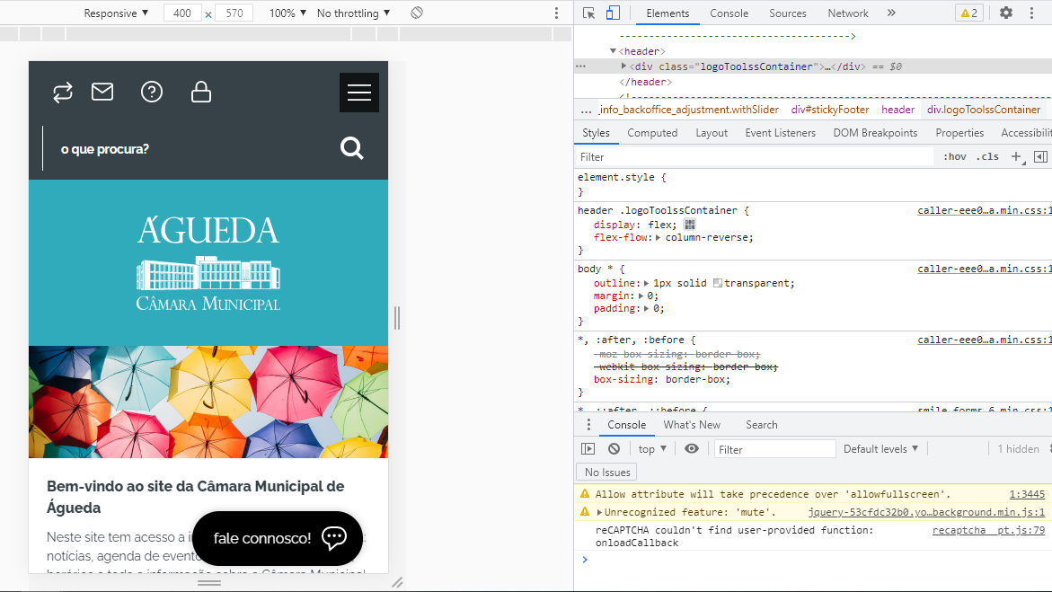

 | Notas de preenchimento:
 | - Coloque um "x" na quadrícula correspondente: esta irá refletir-se na folha de rosto "Síntese"
 | - Coloque aqui imagens, printscreens ilustrativos, coloque sempre o endereço das páginas de onde retirar as imagens com exemplos ilustrativos.

5.3
voltar à página inicial |  |  |  | 5 - ELEMENTOS INTERATIVOS
 | S | N | NA
 | x |  |  | 5.3 Há apenas um botão de ação principal por página e o mesmo encontra-se destacado
 |  |  |  | Deve existir apenas um botão de ação principal por página e o mesmo deve apresentar-se numa cor contrastante. Todos os outros botões devem ser considerados como secundários.

 | Listagem de evidências
 |  |  |  |  | Notas:
 |  |  |  |  | A evidência diz respeito aobotão de acesso a todos os contactos, no rodapé do site https://www.cm-agueda.pt/

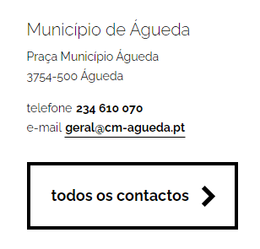

 | Notas de preenchimento:
 | - Coloque um "x" na quadrícula correspondente: esta irá refletir-se na folha de rosto "Síntese"
 | - Coloque aqui imagens, printscreens ilustrativos, coloque sempre o endereço das páginas de onde retirar as imagens com exemplos ilustrativos.

